Sheet1
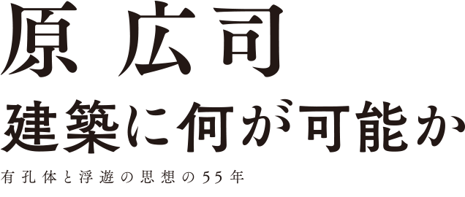
広報申請書

【画像使用に際しての注意】 ●本展広報目的での使用に限ります。使用可能期間は本展会期終了までとなります。 ●展覧会名・会期と、掲載に必要なクレジット表記（リスト参照）を必ず掲載してください。 ●展示品画像は全図で使用してください。文字を重ねる、トリミングなど画像の加工・改変・部分での使用はできません。 ご希望の場合は別途ご相談ください。 ●ＷＥＢサイトに掲載する場合は、コピーガードを施してください。 ●本展会期中であっても、再放送や転載をされる場合はその都度申請くださいますようお願いいたします。 ●基本情報、図版使用の確認のため、ゲラ刷り・原稿の段階で本展広報事務局までお送りいただきますようお願いいたします。 ●掲載、放送後は必ず、掲載誌、同録テープを、本展広報事務局へ１部お送り願います。 ●画像使用後は、データの破棄をお願いいたします。

 | 【記載クレジット】
1 | 工藤山荘 Kudo Villa｜アクソメスケッチ Axonometric Drawing｜1976 *国立近現代建築資料館寄託
2 | 田崎美術館 Tasaki Museum of Art｜配置図［外構図スケッチ］Site Plan [Landscape Sketch]｜1986 *国立近現代建築資料館寄託
3 | ヤマトインターナショナル Yamato International｜立面図 Elevation｜1986
4 | 内子町立大瀬中学校 Ōse Middle School｜スケッチ Sketch｜1992 *国立近現代建築資料館寄託
5 | JR京都駅ビル Kyoto Station Building｜アクソメ図 AxonometricDrawing｜1997 *国立近現代建築資料館寄託
6 | 有孔体の世界2022 The World of Yūkōtai 2022|模型 Model｜制作：アトリエ・ファイ Creation by Atlier Phi｜2022
7 | 展覧会ポスター ＊クレジットは不要

貴社名
媒体名
掲載予定日
ご担当者名
連絡先
希望画像番号

【本件返信先】
文化庁企画調整課 国立近現代建築資料館 原広司展担当
nama@mext.go.jp

